Динамика по годам
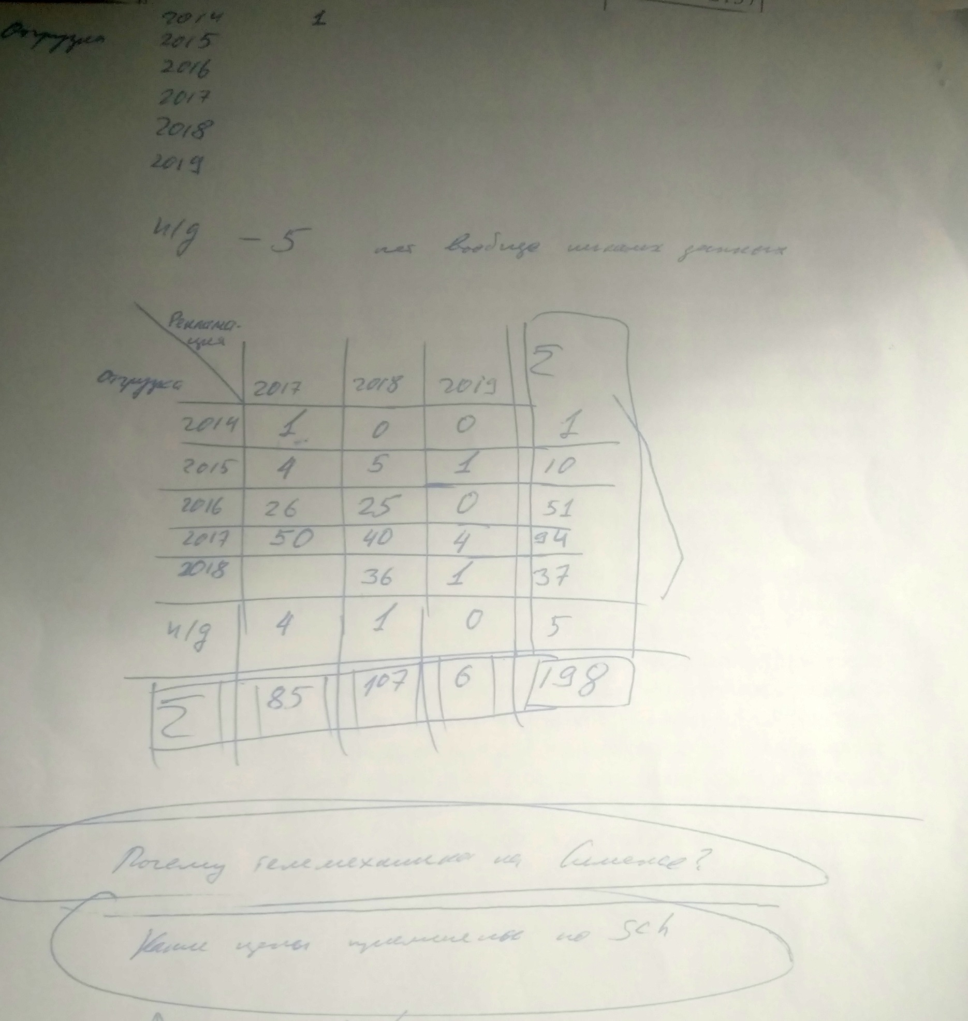

Динамика возникновения рекламация по годам

 | Год рекламации
Год отгрузки | 2017 | 2018 | 2019 | (пусто) | Общий итог
2014 | 1 |  |  |  | 1
2015 | 5 | 5 | 2 | 1 | 13
2016 | 23 | 23 | 9 | 2 | 57
2017 | 44 | 39 | 17 | 9 | 109
2018 |  | 32 | 15 | 6 | 53
2019 |  |  | 3 | 3 | 6
Общий итог | 73 | 99 | 46 | 21 | 239

